关系图
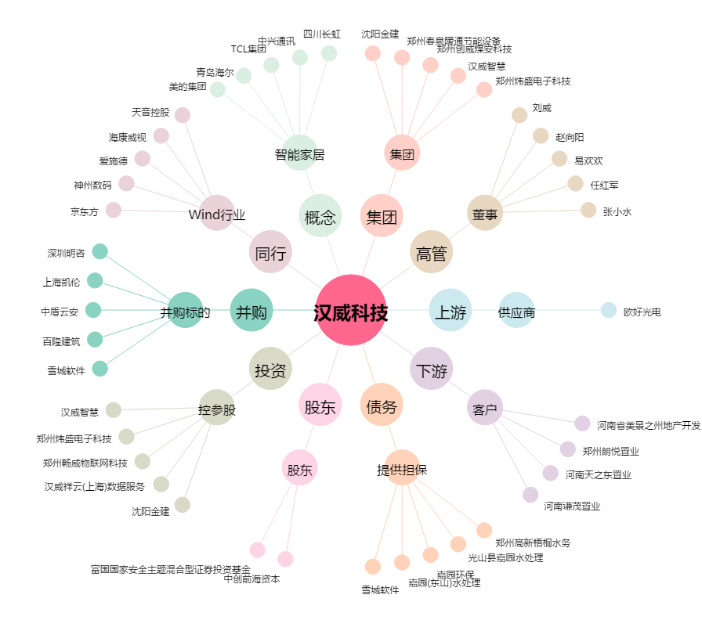
汉威科技[300007.SZ] - 关系概览图

